Sheet1
1 | 鹏林涮烤店转让协议书原件 | 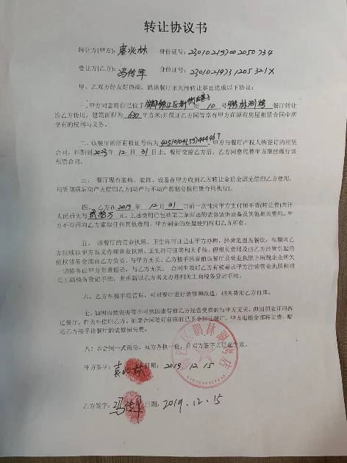
2 | 2020年全年美团单数-67439单
3 | 2020年美团刷单单数 - 34400单
4 | 2021年1月-10月美团单数 - 75149单
5 | 2021年1月-10月美团刷单单数 - 39458单
6 | 美团扣点每单扣4.8元，美团客单价59元
7 | 补税21321.35元 | 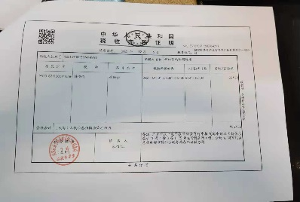
8 |  | 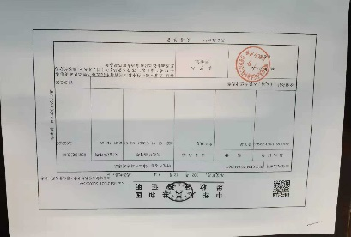
9 |  | 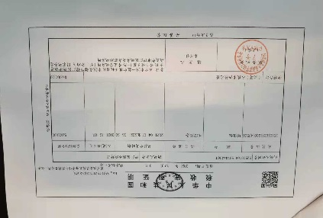
10 |  | 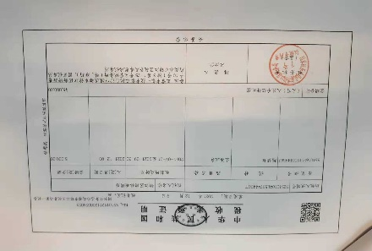
11 |  | 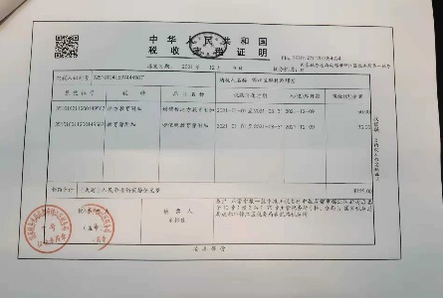
12 |  | 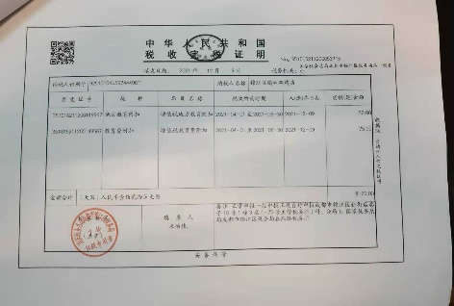
13 |  | 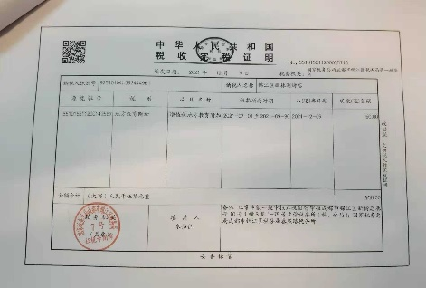
14 |  | 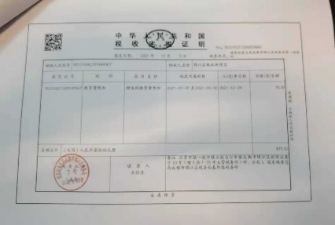
15 |  | 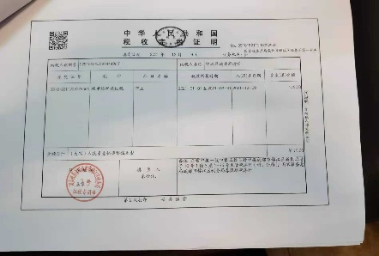
16
17
18
19
20
21
22
23
24
25
26

